Sheet1
 |  | 교통사고우려 지점 차선 개선 요청

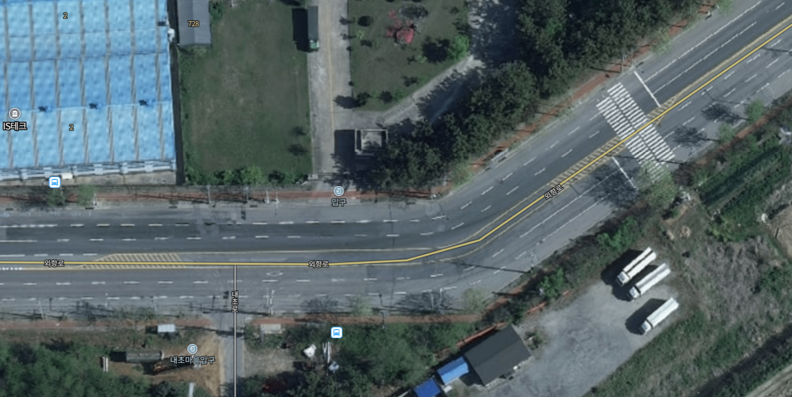

1. 위치 ; 외항로 (소룡동 --> 오식도방향으로 주행) 소룡동1644-2번지 지선, 우진정공 입구부
2. 현황 : 도로로선이 완만하게 꺽여 있어야 하는데 정각으로 꺽여 있어, 2차선에 대형차가 지나
가고, 전 3차선에서 주행하고 있었는데 대형차의 길이가 있어서 인지 몰라도 코너를
돌아가면서 3차선으로 차체가 침범되면서 내가 주행하던 3찬선이 갑자기 좁아지면서
나는 옆차량의 옆구리를 치든가 아니면 인도 경계석을 치든가 하는 아찔한 상황에
어쩔수 없이 급브레이크로 간신히 사고는 면했는데? 차를 멈추고 돌아보니
 | 도로 구조가 이상 했습니다.
3. 개선요청 ; 최소한의 R<회전반경>확보해주세요~ 세상 어느도시에도 없는 이상한 도로차선
 | 구조입니다. 차량 주행이 원만하게 돌아가려면? 완화곡선형태여야 합니다. 직각으로
 | 꺽어 놓으면 사고 유발이 됩니다. 이게 말이 됩니까?

 |  |  | 민원신청자 ; 한 부 식 | 010-5446-4217

